動態相片
陳玉玲 | 林向宏 | 萬衛華 | 陳國清 | 陳建志
 |  |  |  |  |  | 步驟：
 |  |  |  |  |  | 1 | 建立A1:E2的相關內容，相片大小必須比儲存格還小一點
 |  |  |  |  |  | 2 | 依照你使用的下拉式選單來決定 定義名稱 所使用函數的寫法
 |  |  |  |  |  |  | * 如果使用 "資料驗證"的清單當成選項的來源，則使用 方法一(pic)，因為你需要用MATCH
 |  |  |  |  |  |  | 來找到姓名的所在位置(如 E10)，這個數值給INDEX即可得到相對應的相片位置
 |  |  |  |  |  |  | * 若使用 "表單控制項"，則使用方法二(photo2)，因為選項結果已經是個數值
方法一(indexe & match) |  |  |  |  |  | 3 | 複製任一儲存格(例如 F1)，不是複製相片喔!
使用資料驗證清單 |  | 陳玉玲 | 使用matchè | 1 |  | 4 | 選取要貼上的位置(可以在不同的工作表)，使用 "貼上圖片連結"
pic=INDEX(動態相片!$1:$1,MATCH(動態相片!$C$10,動態相片!$2:$2,0)) |  |  |  |  |  | 5 | 選取步驟4所貼上的圖片，將資料編輯列上的$F$1 改成 = pic 或 =photo2 (要有等號)
 |  |  |  |  |  |  | 依你所定義的名稱，最後按下Enter

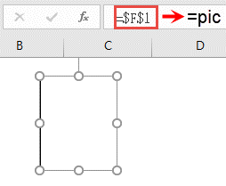
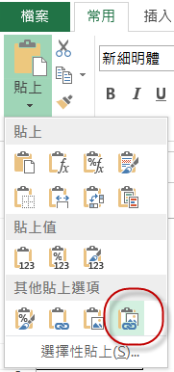
方法二(index) |  |  |  |  |  | 重點 | 連結圖片的名稱不能直接使用公式，例如：=index(…)
使用表單控制項/選項按鈕 or下拉式方塊 (擇一) |  |  |  |  |  |  | 但可使用定義過的名稱，例如：=pic
photo2=INDEX(動態相片!$A$1:$E$1,動態相片!$B$17)
 | 2 | 林向宏

 |  |  | 選項按鈕 | 下拉式方塊 | 陳玉玲
 |  |  |  |  | 林向宏
 |  |  |  |  | 萬衛華
 |  |  |  |  | 陳國清
 |  |  |  |  | 陳建志

 |  |  | 姓名
 |  |  | 電話 | 0109782574
 |  |  | 地址 | 台中市安平路55號
 |  |  | 生日 | 1916-09-29

動態選單
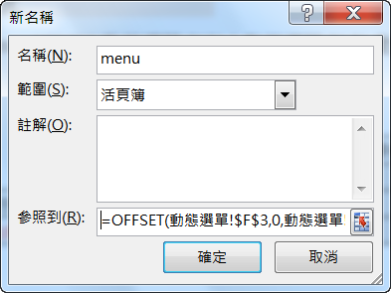
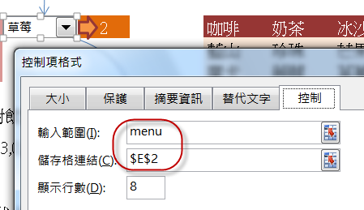
選項按鈕會改變下拉式選單的內容
 |  | 4 |  | 咖啡 | 奶茶 | 冰沙 |  | 咖啡 | 0 | =@INDEX(G3:I6,E2,B3)
2 |  |  |  | 藍山 | 珍珠 | 芒果 |  | 奶茶 | 蒟蒻 | =@INDEX(G3:I6,IF(E2>B6,B6,E2),B3)
 |  |  |  | 摩卡 | 蒟蒻 | 草莓 |  | 冰沙
 |  |  |  | 維也納 |  | 綜合
2 | 計算相對飲料的個數 |  |  | 美式

COUNTA(OFFSET(F3,0,B3,4,1)) |  |  | 輸入範圍 | menu=OFFSET(動態選單!$F$3,0,動態選單!$B$3,動態選單!$B$6,1)

也可用下拉式方塊或清單方塊取代上面的選項按鈕
擇一使用 |  |  |  |  |  | 移動 |  | 需要幾
 |  |  |  |  | 起始位置 | 幾列 | 幾欄 | 列高 | 欄寬
 |  |  |  | OFFSET | reference | rows | cols | height | width
 |  |  |  | 以上題為例 | $F$3 | 0 | 2 | 2 | 1
 |  |  |  |  |  |  | =$B$3 | =$B$6
Step 1 |  | Step 2 |  |  |  | Step 3 |  |  |  | Step 4
 |  |  |  |  |  | 公式/名稱管理員/新增 |  |  |  | 設定 下拉式方塊 的 "輸入範圍" 與 "儲存格連結"

